상품제안서
PGA 3단70 완자+3단7K 완자 무지+170g죽사타올 4P세트(소) | 상품코드: F19477

 |  |  |  |  |  |  | 02-412-0044 | www.easy1.co.kr
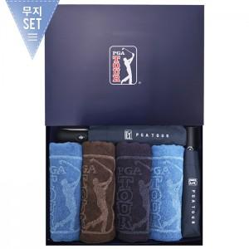

【상세/제작정보】 | 타올 자수인쇄 추가옵션(별도문의) 쇼핑백 추가옵션(별도문의)

【인쇄/포장옵션】 | 실크, 원단인쇄 / 포장지포장

【공급단가】 | 수량 | 100~ | 300~ | 500~ | 1,000~ | 3,000~
*VAT별도 | 단가 | 48,100원 | 47,360원 | 46,250원 | 44,400원 | 42,550원

【상품 URL】 | https://dev.easy1.co.kr:443/src/goods_detail.php?gdno=19477

